자재발주
 |  | 발 주 서

주소 : 경기도 성남시 분당구 대왕판교로 644번길 49 다산타워 6층 606호 |  |  |  | TEL: 070-4900-0537, FAX: 031-789-0076

 |  |  |  | REF NO. :
 |  |  |  | Company : | 주식회사 다산카이스
 |  |  |  | Response :
 |  |  |  | TEL :
Application : |  |  |  | H.P :

ITEM | PART NUMBER |  | Q'TY (SET) | UNIT PRICE ($) | AMOUNT ($) | REMARKS
1 |  |  |  |  | ₩-
 |  |  |  |  | ₩-
 |  |  |  |  | ₩-
 |  |  |  |  | ₩-
 |  |  |  |  | ₩-
 |  |  |  |  | ₩-
 | 이하 여백 |  |  |  | ₩-
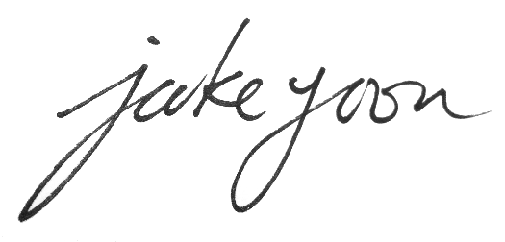
 | Total Price |  |  |  | ₩-
* 부가세별도

